Sheet1
事業成果物(リサイクルグッズ）

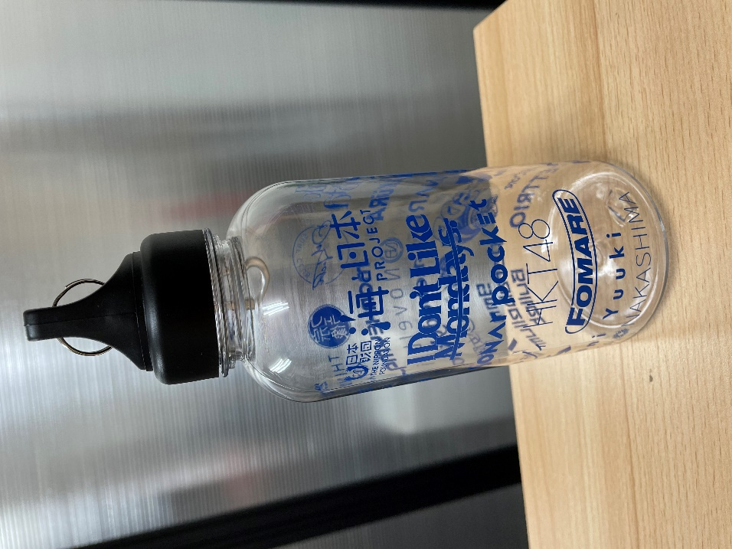

マフラータオル

リストバンド

 | マイボトル

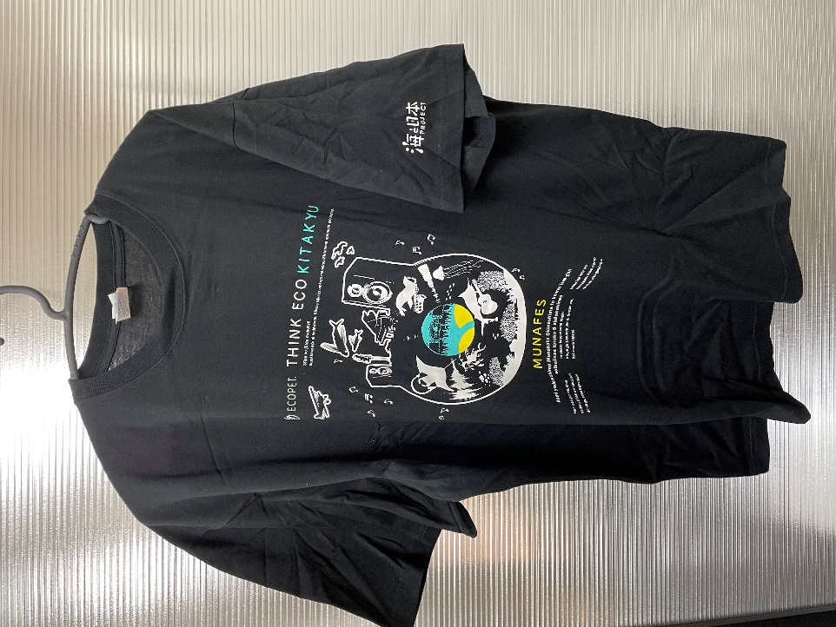
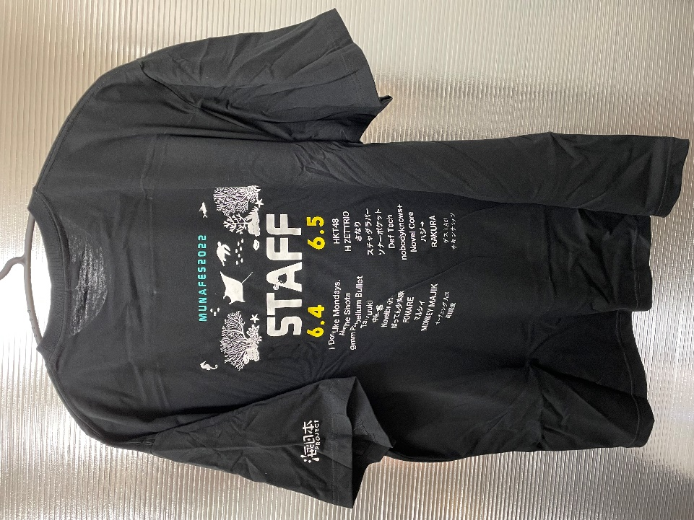

Tシャツ（表） | Tシャツ（裏）

